Лист1
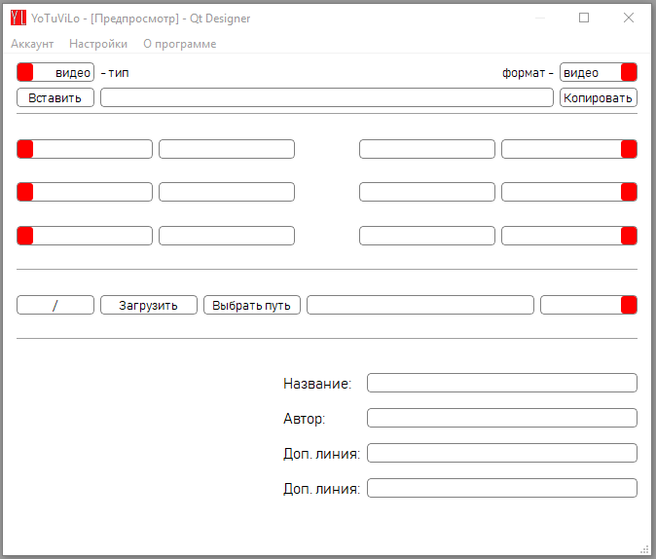
Название | Класс | Информация
video_type_radio | QRadioButton | Выбор загрузки одиночного видео
playlist_type_radio | QRadioButton | Выбор загрузки множества видео из плэйлиста
paste_button | QPushButton | Вставка текста(ссылки) из буфера обмена в поле для ссылки
copy_button | QPushButton | Копирование текста(ссылки) в буфер обмена из поля для ссылки
link_line | QLineEdit | поле для вводы ссылки
video_format_radio | QPushButton | Выбор загрузки файла в формате .mp4
audio_format_radio | QPushButton | Выбор загрузки файла в формате .weba (.mp3)
tags_box_...(1-6) | QComboBox | Перечень тегов
tag_line_...(1-6) | QLineEdit | поле для вводы данных
load_button | QPushButton | запуск загрузки фалйа
choice_path_button | QPushButton | Выбор путя для файла
path_line | QLineEdit | Поле с путём файла
quality_box | QComboBox | Вырианты качества файла
quality_line | QLineEdit | Поле с количеством загруженных и загружаемых файлов
image_label | Qlabel | Поле для изображения превью видео
title_label | Qlabel | Надпись 'название:'
author_label | Qlabel | Надпись 'автор:'
additional_label_1 | Qlabel | Надпись 'Доп. линия:'
additional_label_2 | Qlabel | Надпись 'Доп. линия:'
title_line | QLineEdit | Поле названия видео
author_line | QLineEdit | Поле автора видео
additional_line_1 | QLineEdit | Поле для дополнительной информации
additional_line_2 | QLineEdit | Поле для дополнительной информации
menu_account | QMenu | Меню действий с аккаунтом
account_enter | QAction | Вход в аккаунт
exit_account | QAction | Выход из аккаунта
create_account | QAction | Создание аккаунта
open_history | QAction | Открытие окна с историей аккаунта
clear | QAction | Очистка истории аккаунта
save_in_txt | QAction | Сохранение истории аккаунта в .txt файле
menu_settings | QMenu | Меню действий с ссылкой и качеством
slow_inspector | QAction | Режим полной проверки качеств в плэйлисте
fast_inspector | QAction | Режим быстрой проверки качество в плэйлисте
auto_tag | QAction | Режим автоматического вытсавления тэгов в файле
manually_tag | QAction | Режим ручного вытсавления тэгов в файле
menu_about_program | QMenu | Меню информации о программе и её создателе
open_guide | QAction | Открытие окна с инструкцией к программе
about_author | QAction | Открытие окна с информацией о создателе программы

